Istruzioni Modulo Conversione
Istruzioni per la compilazione del modulo per modificare le spedizioni:

L'e-mail di conferma dell'ordine da Illumina può essere utilizzata per compilare determinati campi all'interno del modulo di conversione dell'ordine (come da screenshot a seguire)

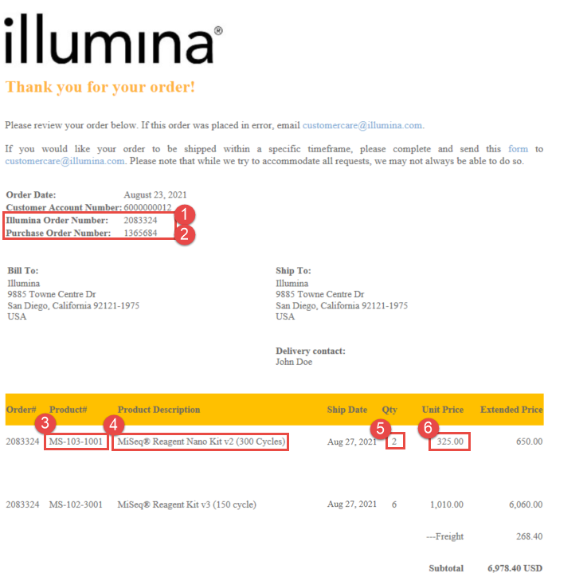

1
2

3
5
4
6

